Sheet1
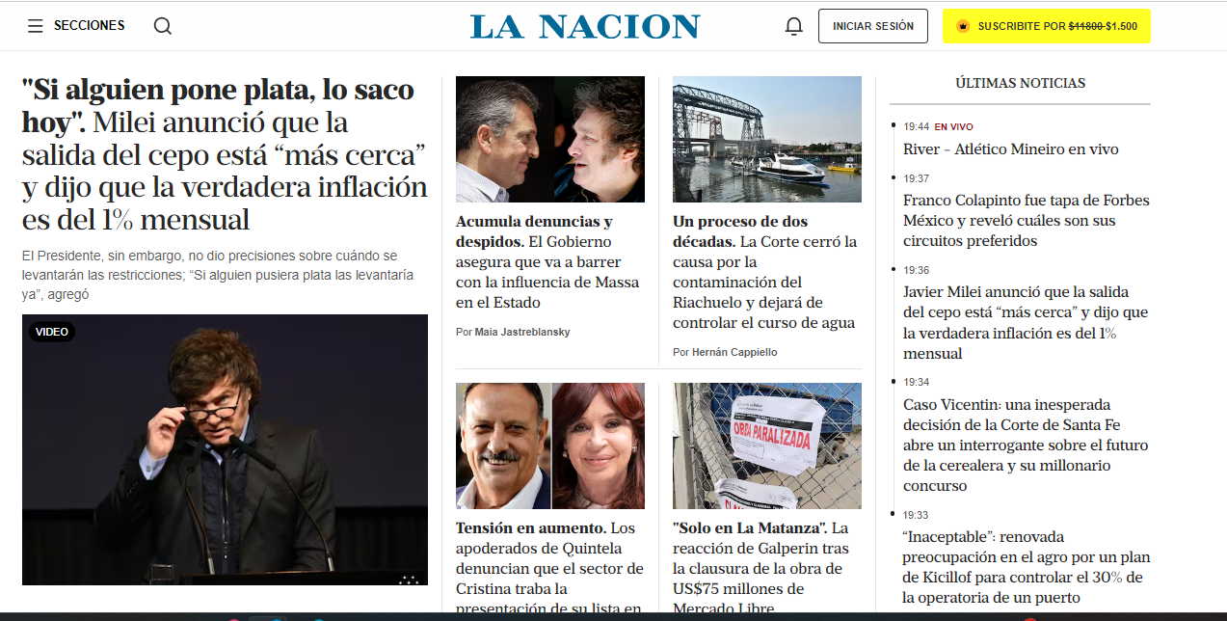
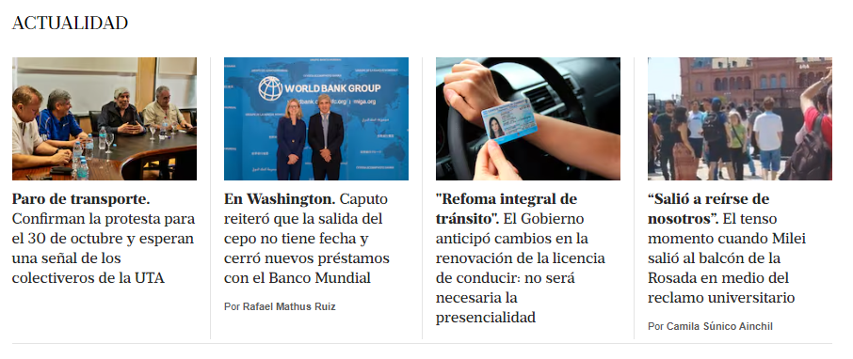
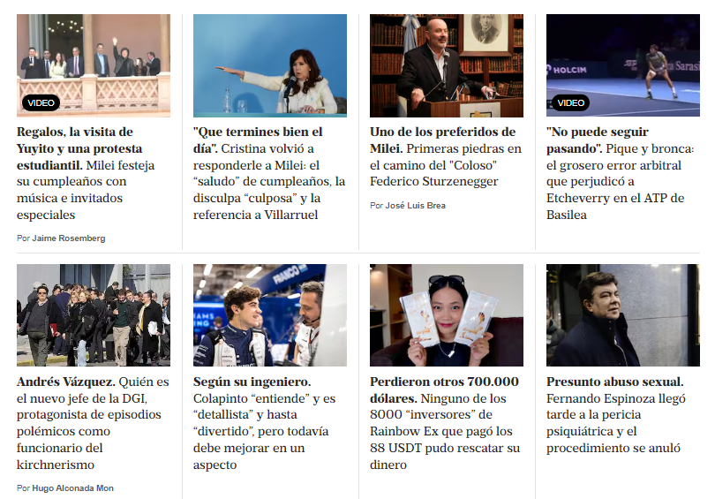
Link de la noticia | Fecha y Hora
https://www.lanacion.com.ar/deportes/automovilismo/franco-colapinto-analizo-el-rendimiento-de-williams-en-el-sitio-oficial-de-la-formula-1-nid22102024/ | 2024-10-22 22:51:11
https://www.lanacion.com.ar/deportes/automovilismo/franco-colapinto-fue-tapa-de-forbes-mexico-y-revelo-cuales-son-sus-circuitos-preferidos-nid22102024/ | 2024-10-22 22:51:11
https://www.lanacion.com.ar/deportes/automovilismo/franco-colapinto-su-ingeniero-de-pista-indico-que-debe-ser-mas-conciso-en-su-comunicacion-con-nid22102024/ | 2024-10-22 22:51:11
https://www.lanacion.com.ar/deportes/automovilismo/franco-colapinto-no-es-solo-un-boom-aprende-evoluciona-suma-y-tiene-marcas-a-la-altura-de-los-nid22102024/ | 2024-10-22 22:51:11

